Sheet1
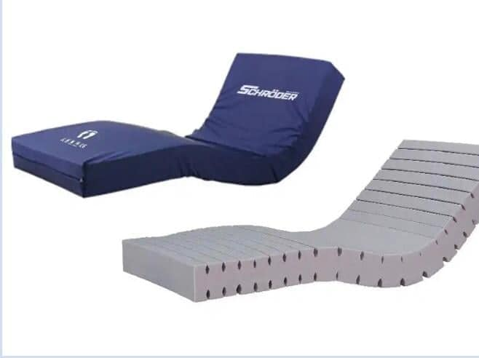
დასახელება | რაოდენობა | ერთეულის ფასი | ჯამური ღირებულება
სამედიცინო საწოლის ლეიბი 190სმx90სმx15სმ | 25 |  | 0

